Hoja1
Carga Anclajes M1C con distribución simétrica (2 escuadras simétricas por batache)
(*) Valores a introducir |  |  |  |  |  | VzEd | 225.39 | kN
H, altura M1C (*) | 9 | m |  |  |  | MyEd | 45.08 | kN·m
Presión máxima limitada (*) | 25 | kN/m2 |  | Viga tirante anclajes
Ancho batache (*) | 2 | m |  |  | fyd | Vpl, rd | 0,5·VplRd | (1-p) | Wel, semineta | Wpl | Mel, Rd | Mpl, Rd
nº anclajes batache | 4 | ud |  |  | MPa | N | N |  | mm³ | mm³ | kN·m | kN·m
(distribución de carga homogenea entre anclajes) (*) |  |  |  | 2UPN120 | 275 | 233870 | 116935 | 0.14 | 121245 | 145200 | 4.66 | 5.58 | FALLO
γq des, Factor parcial cargas (ULS) | 1.5 |  |  | 2UPN160 | 275 | 400104 | 200052 | 0.98 | 232000 | 276000 | 62.78 | 74.68 | OK
Pespecífico horm. | 25 | kN/m3 |  | 2 x 2UPN120 Unión simple (sin Steiner) | 275 | 467740 | 233870 | 1.00 | 242490 | 290400 | 66.68 | 79.86 | OK
H lim, profundidad de la presion máxima | 1 | m
Fx1, Fuerza horizontal hidrostática | 12.5 | kN/m
h cdg Fx1, altura centro de fuerzas Fx1 | 8.33 | m
Fx2, Fuerza horizontal constante | 200 | kN/m |  | Barras tirantes
h cdg Fx2, altura centro de fuerzas Fx2 | 4 | m |  |  |  |  |  |  | NRd ser (SLS)
Fx tot (Fx1+Fx2) | 212.5 | kN/m |  | Barras D15 + anclaje perdido |  |  |  |  | 90 | FALLO
h cdg Fx tot, altura centro de fuerzas Fx tot | 4.25 | m |  | Barras D20 + anclaje perdido |  |  |  |  | 160 | FALLO
Fx tot batache | 425 | kN |  | Barras D26,5 + anclaje perdido |  |  |  |  | 220 | FALLO
Tracción escuadra Nek (SLS) | 300.52 | kN |  | Barras D26,5 de GANCHO perdido integrado en armadura, fck min horm anclaje 25 Mpa (posición anclaje s/manual M1C 6 a 9m) |  |  |  |  | 220 | OK
Fx tot escuadra | 212.5 | kN
Fx / anclaje | 106.25 | kN
Tracción anclaje Nek (ULS) | 225.39 | kN
Tracción anclaje Nek (SLS) | 150.26 | kN
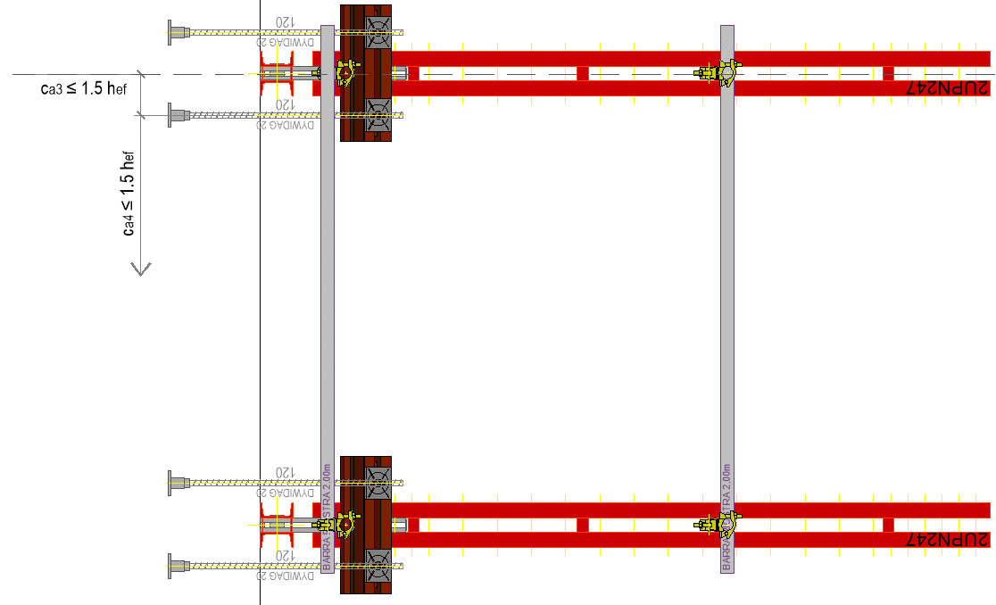
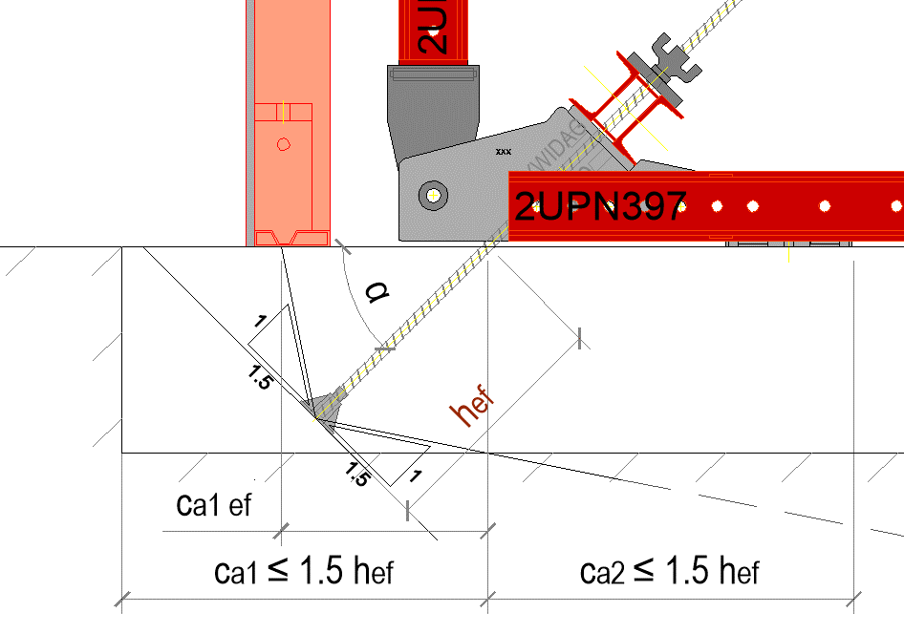
Resistencia Hormigón en anclajes con tracción Pura (barra a 45º de M1C)
(*) Valores a introducir
fcj hormigón (*) | 35 | Mpa
hef = longitud anclaje (*) | 440 | mm
Distancias a borde
ca1 (*) | 500 | mm
ca1 efectivo | 373 | mm
ca2 (*) | 1500 | mm
ca3 (*) | 200 | mm
ca4 (*) | 900 | mm
γM conc | 1.5
γQ Desfav. | 1.5
α | 45 | (º)
 | 0.79 | rad
Anc0 = Area bruta (9*hef^2) | 1742400 | mm2
Anc = Area neta | 888683 | mm2
Anc/Anc0 | 0.51
Kc | 10
lambda | 1
Nb | 546.03 | kN
Nbc | 278.49 | kN
Nbc Rd horm / anclaje (ULS) | 185.66 | kN | FALLO
Nbc Rd ser horm /anclaje (SLS) | 123.77 | kN | FALLO

